台帳1（通常点検） (2)
基本データ
表紙
報告書
3枚台帳
3枚台帳
両面
見出へ
用紙追加
 | 2 | #REF!

1
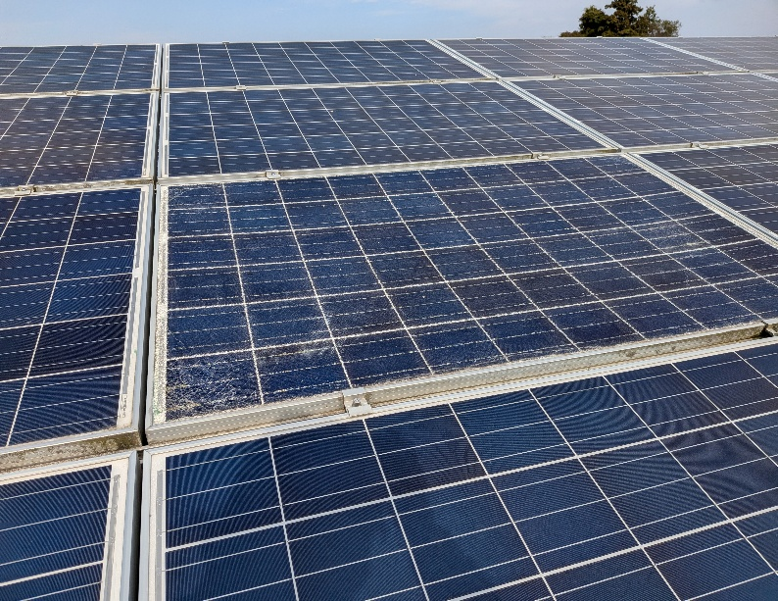
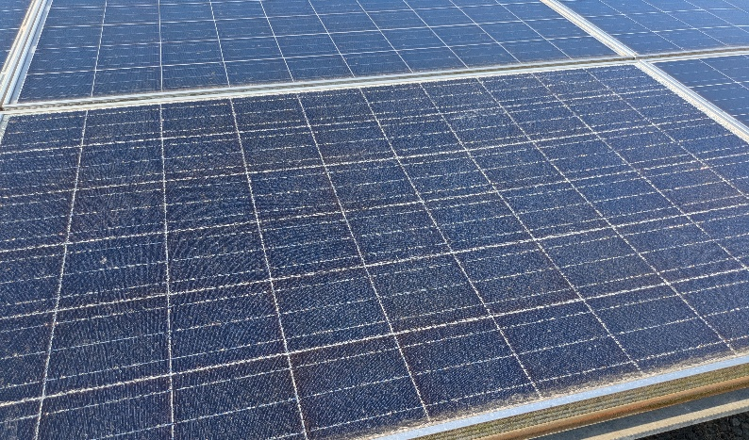
 | 写 真 |  | 写 真

 | パネル割れ |  | パネル割れ
 | Ｃ－６接続箱前のアレイ |  | Ｃ－６接続箱前のアレイ
 | 左から25枚目、下から２段目 |  | 左から１5枚目、最下段

 | 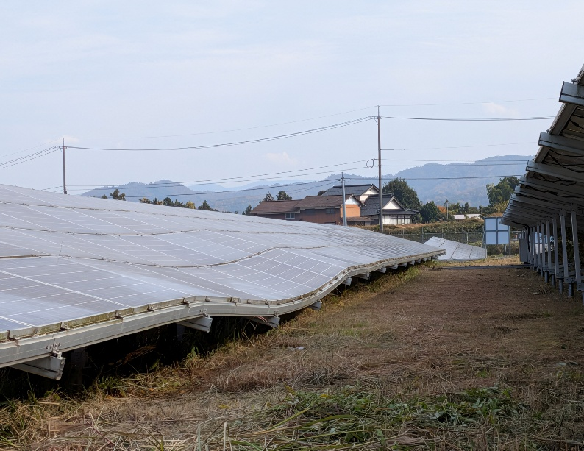

 | アレイ沈降状況
 | Ｃ－６接続箱前のアレイ
 | 円内はC-6接続箱

1

ＴＯＰへ

ＴＯＰへ

